5S1
SMK BARU BINTULU : REKOD TRANSIT PBD TINGKATAN 5

Nama Guru
Subjek
 | 5KRK | FISIOLOGI MANUSIA DAN HAIWAN |  |  |  |  |  |  | EKOSISTEM DAN KELESTARIAN ALAM SEKITAR |  |  | PEWARISAN DAN TEKNOLOGI GENETIK |  |  | DOMAIN PENYIASATAN SAINTIFIK |  | DOMAIN SIKAP SAINTIFIK & NILAI MURNI
 | 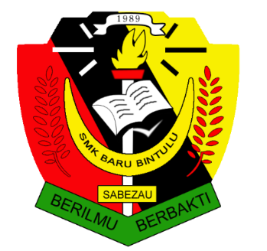 | B16 ORGANISASI TISU TUMBUHAN & PERTUMBUHAN | B17 STRUKTUR & FUNGSI DAUN | B18 NUTRISI DALAM TUMBUHAN | B19 PENGANGKUTAN DALAM TUMBUHAN | B20 GERAK BALAS DALAM TUMBUHAN | B21 PEMBIAKAN SEKS DALAM TUMBUHAN BERBUNGAN | B22 PENYESUAIAN TUMBUHAN PADA HABITAT | B23 BIODIVERSITI | B24 EKOSISTEM | B25 KELESTARIAN ALAM SEKITAR | B26 PEWARISAN | B27 VARIASI | B28 KEJURUTERAAN GENETIK & BIOTEKNOLOGI | PENGGAL PERTAMA | PENGGAL KEDUA | PENGGAL PERTAMA | PENGGAL KEDUA | TAHAP PENGUASAAN KESELURUHAN
Bil | Nama
1
2
3
4
5
6
7
8
9
10
11
12
13
14
15
16
17
18
19
20
21
22
23
24
25
26
27
28
29
30
31
32
33
34
35
36
37
38
39
40
41

